Flex
Flex

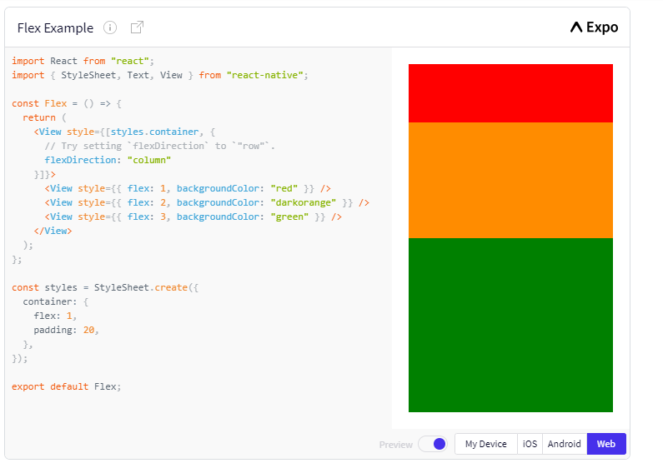

syntax: Flex: numberr
Flex chỉ định thành phần đó sẽ chiếm tỉ lệ bao nhiêu trong không gian trống khả dụng.

Flex Direction

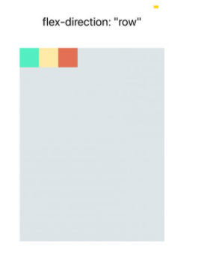
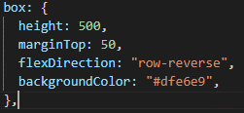
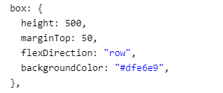

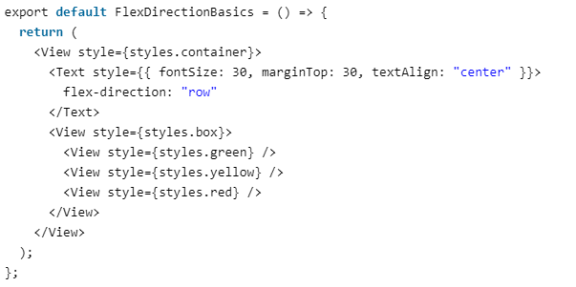
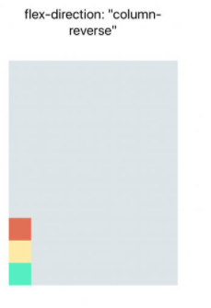
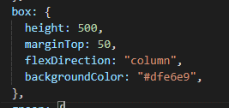
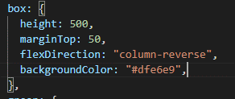
Flex Direction

Justify Content
Justify Content

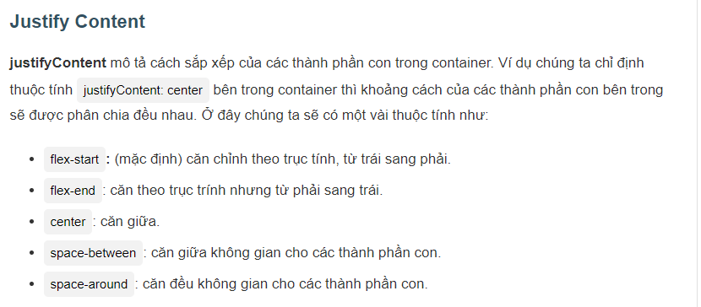

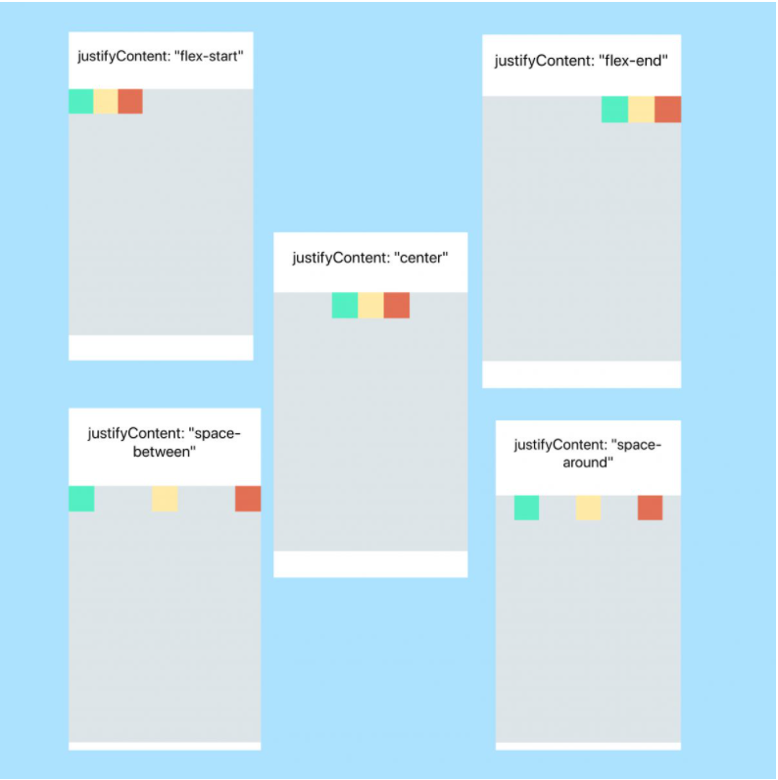

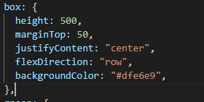

có thể chọn các thuộc tính cho phù hơp:
center có thể thay thế (flex-star, flex-end,space-between, space-around)
Ngoài ra còn có một số thuộc tính: space-evenly (tương tự như space-around nhưng space nó khác)

Align Items
Align Items

Thuộc tính và chức năng giống với justify-content nhưng thay vì căn chỉnh với trục chính thì align-items sử dụng trục chéo.

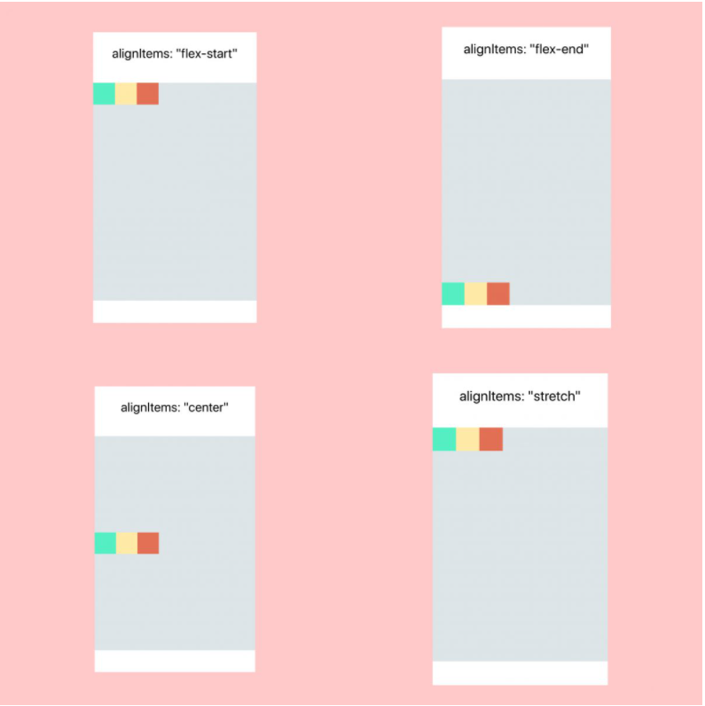

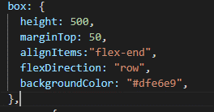

có thể chọn các thuộc tính cho phù hơp:
center có thể thay thế (flex-star, flex-end,stretch, baseline)

